Sheet1
1 | クロスサイト・スクリプティング（cross site scripting）
 | xssとは、脆弱性のあるWebサイトに対して、悪意のある不正なスクリプトを挿入して、サイトに訪れたユーザーに実行させ、サイトではなくユーザーに対して被害がある攻撃です。
 | xssと表示されるだけであれば問題ないですが、「Cookieの情報を攻撃者にメールで送信する」のような処理であった場合、セッションIDを攻撃者に知られてしまい、セッションハイジャック（アカウントの乗っ取り、不正アクセス）に繋がります。
 | 「urlを踏んだらxssが発生する」のような発生をする時に、他人のブラウザでjavascriptを動作させてしまう事が可能になります。

2 | 反射型XSS
 | 攻撃者が用意したurlにアクセスした時に発生するxss
 | https://miya-zato-shopping/search?word=羅生門
 | ↑のurlにアクセスする事で「羅生門 の検索結果のページ」にアクセスできたとします。
 | https://miya-zato-shopping/search?word=<script>alert(1)</script>
 | にアクセスしたユーザーの検索結果画面でxssが発生

3 | 蓄積型xss
 | webサイトが蓄積しているコンテンツの中に含ませるxss
 | 「こんにちは！○○さん！」のようなユーザーに挨拶を表示する所
 | 「○○さん！」のようなユーザー名の情報は、先ほどの反射型の例のようにパラメータで持っているのではなく、WebサイトのDBに保存されているデータ
 | ユーザー名を、「<script>alert(1)</script>」で登録しておいて、他のユーザーがプロフィールを見に来た時にxssが発生

4 | DOM-based xss
 | ブラウザ上動作するJavascript上で問題があった時に発生
 | ショッピングサイトで、最新の商品を並べている表示から検索結果の商品に表示が書き換わる所
 | 検索ワードを入力し、「検索」のボタンを押し、javascriptで最新の商品の表示から検索結果の商品に書き換えた時、商品名にタグ文字があり、エスケープ漏れがあった場合に、xssが発生します。
 | 蓄積型と違って、必ずサーバー側の処理を経由する必要がなく、サーバーにログが残らなかった場合に発見が難しい特徴があります。

5 | XSSとクロスサイトリクエストフォージェリ（CSRF）との違い
 | CSRFは攻撃の手段として正規ユーザーを装ってサーバーに偽のリクエストを送信し、意図しない行動を取らせる攻撃
 | ログイン中のSNSに勝手に投稿される、登録したショッピングサイトで勝手に高額な商品を購入される

6 | SQLインジェクション
 | データベースに命令するSQL文を不正操作して、データベースに保存されている個人情報などを盗み取る攻撃
 | 「SQLインジェクション対策」をしていないと、「ID」と「パスワード」を知らなくてもログインできてしまう可能性
 | 1' or '1' = '1';--
 | SELECT id,pass FROM login_user WHERE id='入力されたID' AND pass='入力されたパスワード';
 | このSelectでWhereがTrueとなると対象データが、ある、ということになる

7 | Return to libc
 | 多くの場合標準で読み込んでおり実行権限のあるglibcの関数などにジャンプし呼び出す攻撃手法
 | libcには、皆さんご存知のprintf関数やOSのコマンド実行をするsystem関数をはじめとしてかなり多くの関数があります。
 | 特にExploit では、system 関数やexecve 系関数は使う機会が多いと思います。
 | プログラムのジャンプ先を操作してDEPを無効かし、繊維先のデータ領域中のウィルスを実行する
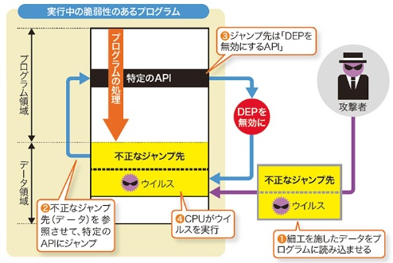

 | 不正なジャンプ先とウイルスをデータ領域に流し込み、脆弱性を突いて正規のジャンプ先などを上書きする。
 | 不正なジャンプ先として、プログラム領域に存在する、DEPを無効にするAPIのアドレスを指定する。
 | このAPIは正当なAPIであり、OSが使用するので無効にはできない。

8 | Exploit
 | ITの分野では、ソフトウェアなどの保安上の弱点（脆弱性）を突いて何らかの有害な動作を行うプログラム（エクスプロイトコード）や、そのようなプログラムによる不正アクセスなどの攻撃を指す。
 | 機器やソフトウェア、システムには潜在的なセキュリティ上の欠陥が存在する場合があり、エクスプロイトはこれを悪用して開発元や利用者が意図しない有害な事象を引き起こすことができるようにする。
 | 例えば、システムの動作を阻害して機能不全や停止に追い込んだり、保管されたデータやプログラムを不正に取得・書き換え・消去したり、不正にプログラムの実行やシステムの操作を行ったりできるようにする。
 | エクスプロイトは攻撃者が直接操作して攻撃を実行するよう設計されることが多く、自己増殖や自動起動、他のデータやプログラムへの寄生など自律的な動作のための機能を持たないため、コンピュータウイルスなど他のマルウェアとは区別される。

